Аркуш1
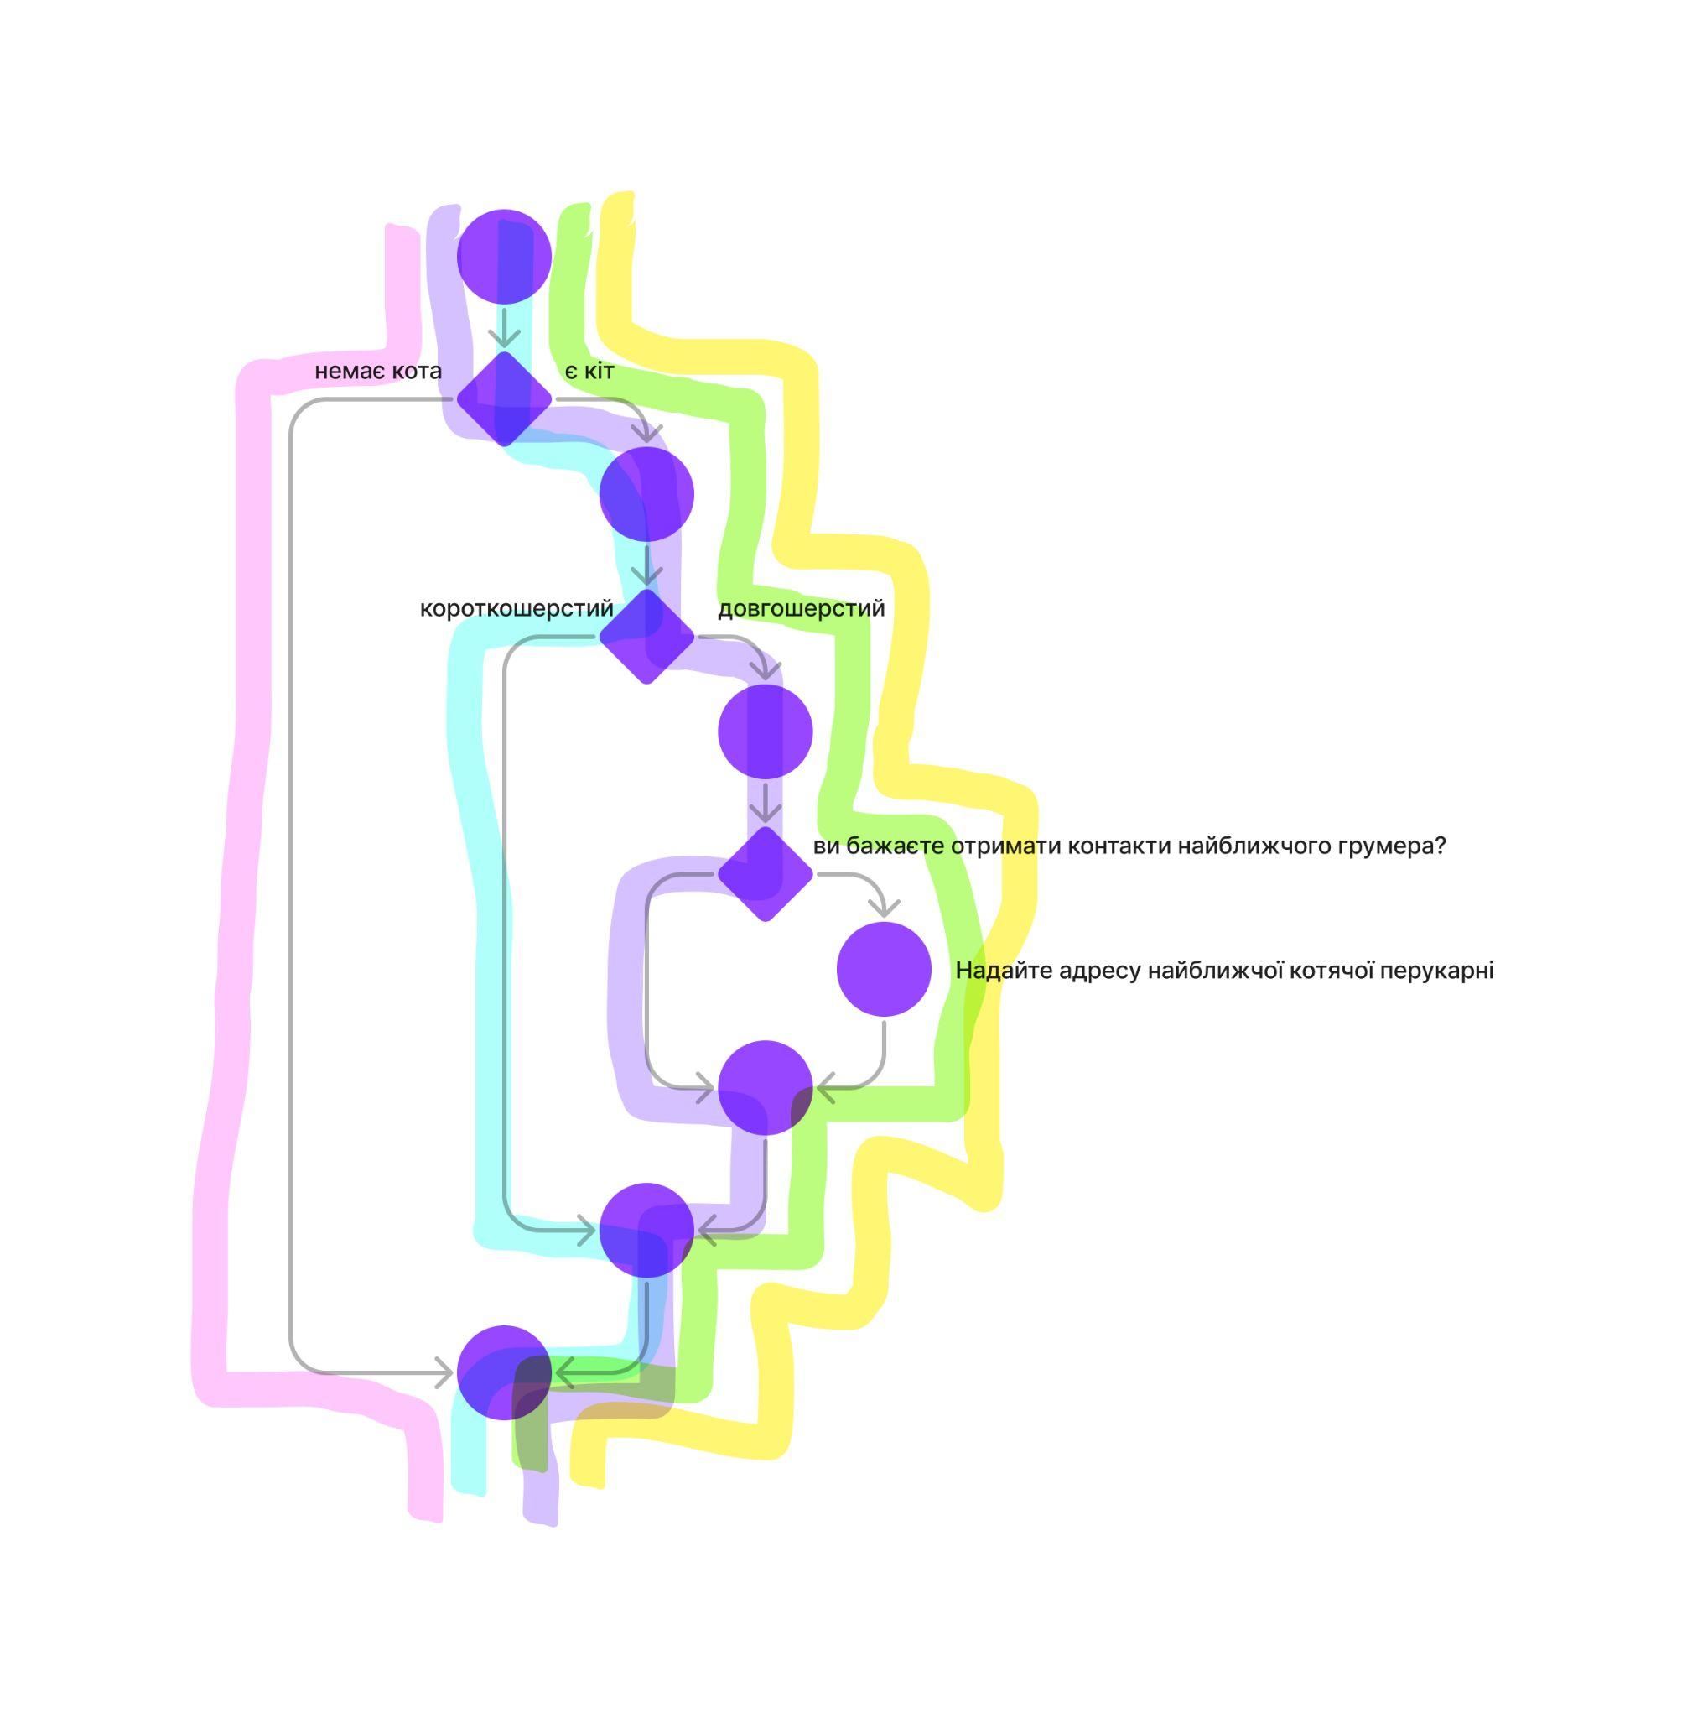
Must have рівень:

 | Статистична техніка тестування | Динамічна техніка тестування
Основна інформація | Статична техніка тестування використовується для аналізу програмного забезпечення без його виконання. Ця техніка може включати в себе перевірку коду на предмет відповідності стандартам, перевірку документації на предмет повноти та точності, а також інші методи аналізу. | Динамічна техніка тестування, навпаки, використовується для тестування програмного забезпечення під час його виконання. | +
Перевага №1 | може виявляти помилки та проблеми в програмному забезпеченні раніше, ніж це можна зробити з динамічною технікою тестування | може виявити помилки, що виникають під час виконання програмного забезпечення та забезпечити більш повну оцінку його функціональності | +
Перевага №2 | може бути більш ефективною та економічно доцільною, оскільки статистична техныка може знайти помилки, що впливають на багато різних частин програмного забезпечення | дозволяє перевірити програмне забезпечення в реальних умовах та в різних сценаріях використання | +
Перевага №3 (і т.д.) | дозволяє здійснювати оцінку програмного забезпечення без потреби в його виконанні, що дозволяє зекономити час і кошти | може забезпечити швидку зворотну зв'язок щодо результатів тестування, що дозволяє забезпечити швидкий процес розробки та виправлення помилок | +
Обмеження №1 | не може гарантувати, що програмне забезпечення буде працювати правильно в усіх можливих сценаріях використання | може бути менш ефективною, оскільки вимагає витрат на розгортання тестових середовищ та проведення тестування | +
Обмеження №2 | не може знайти помилки, що виникають під час виконання програмного забезпечення | може бути менш точною, оскільки результати тестування залежать від конкретних умов виконання тестів та можуть бути не репрезентативними для всього програмного забезпечення | +
Обмеження №3 (і т.д.) | може бути менш ефективною, якщо програмне забезпечення містить багато складного коду | може виявляти лише ті помилки, які передбачені в тестових сценаріях, але не може виявити невідомі проблеми, які можуть виникнути під час роботи програмного забезпечення | +
Висновок | Якщо метою є забезпечення повної та ефективної оцінки програмного забезпечення, то використання як статичних, так і динамічних технік тестування може бути корисним. Статична техніка тестування може забезпечити оцінку програмного забезпечення на ранніх етапах розробки та забезпечити значні економічні вигоди, тоді як динамічна техніка тестування може забезпечити більш повну оцінку функціональності програмного забезпечення та виявити проблеми, що виникають під час виконання програмного забезпечення. Однак, використання динамічних технік тестування може бути менш ефективним та менш точним у порівнянні зі статичними техніками тестування. Тому, перед використанням будь-якої з технік тестування, необхідно врахувати характеристики програмного забезпечення та його цільової аудиторії, а також виконати аналіз ризиків та визначити потрібні ресурси для проведення тестування. Загалом, статична техніка тестування є корисною на ранніх етапах розробки, коли програмне забезпечення ще не готове до виконання тестів, а динамічна техніка тестування є корисною на пізніших етапах розробки, коли програмне забезпечення може бути протестоване в реальних умовах використання. Однак, оптимальний вибір техніки тестування залежить від конкретного контексту та вимог до програмного забезпечення. |  | +
Teacher’s comment: Хороший аналіз

Середній рівень:
1. Коли код має одну ‘IF” умову, не має циклів (LOOP) або перемикачів (CASE), будь-який тест, який ми виконаємо, дасть результат 50% покриття рішень (decision coverage). Яке твердження є коректним? a. Коректно. Будь-який тест кейс надає 100% покриття тверджень, таким чином покриває 50% рішень. b. Коректно. Результат будь-якого тесту умови IF буде або правдими, або ні. c. Некоректно. Один тест може гарантувати 25% перевірки рішень в цьому випадку. d. Некоректно, бо занадто загальне твердження. Ми не можемо знати, чи є воно коректним, бо це залежить від тестованого ПЗ.
Відповідь: b. Коректно. Результат будь-якого тесту умови IF буде або правдими, або ні. Оскільки умова IF може мати лише два можливі результати (TRUE або FALSE), то кожен тест кейс, який виконується, надає 100% покриття тверджень. |  |  | +

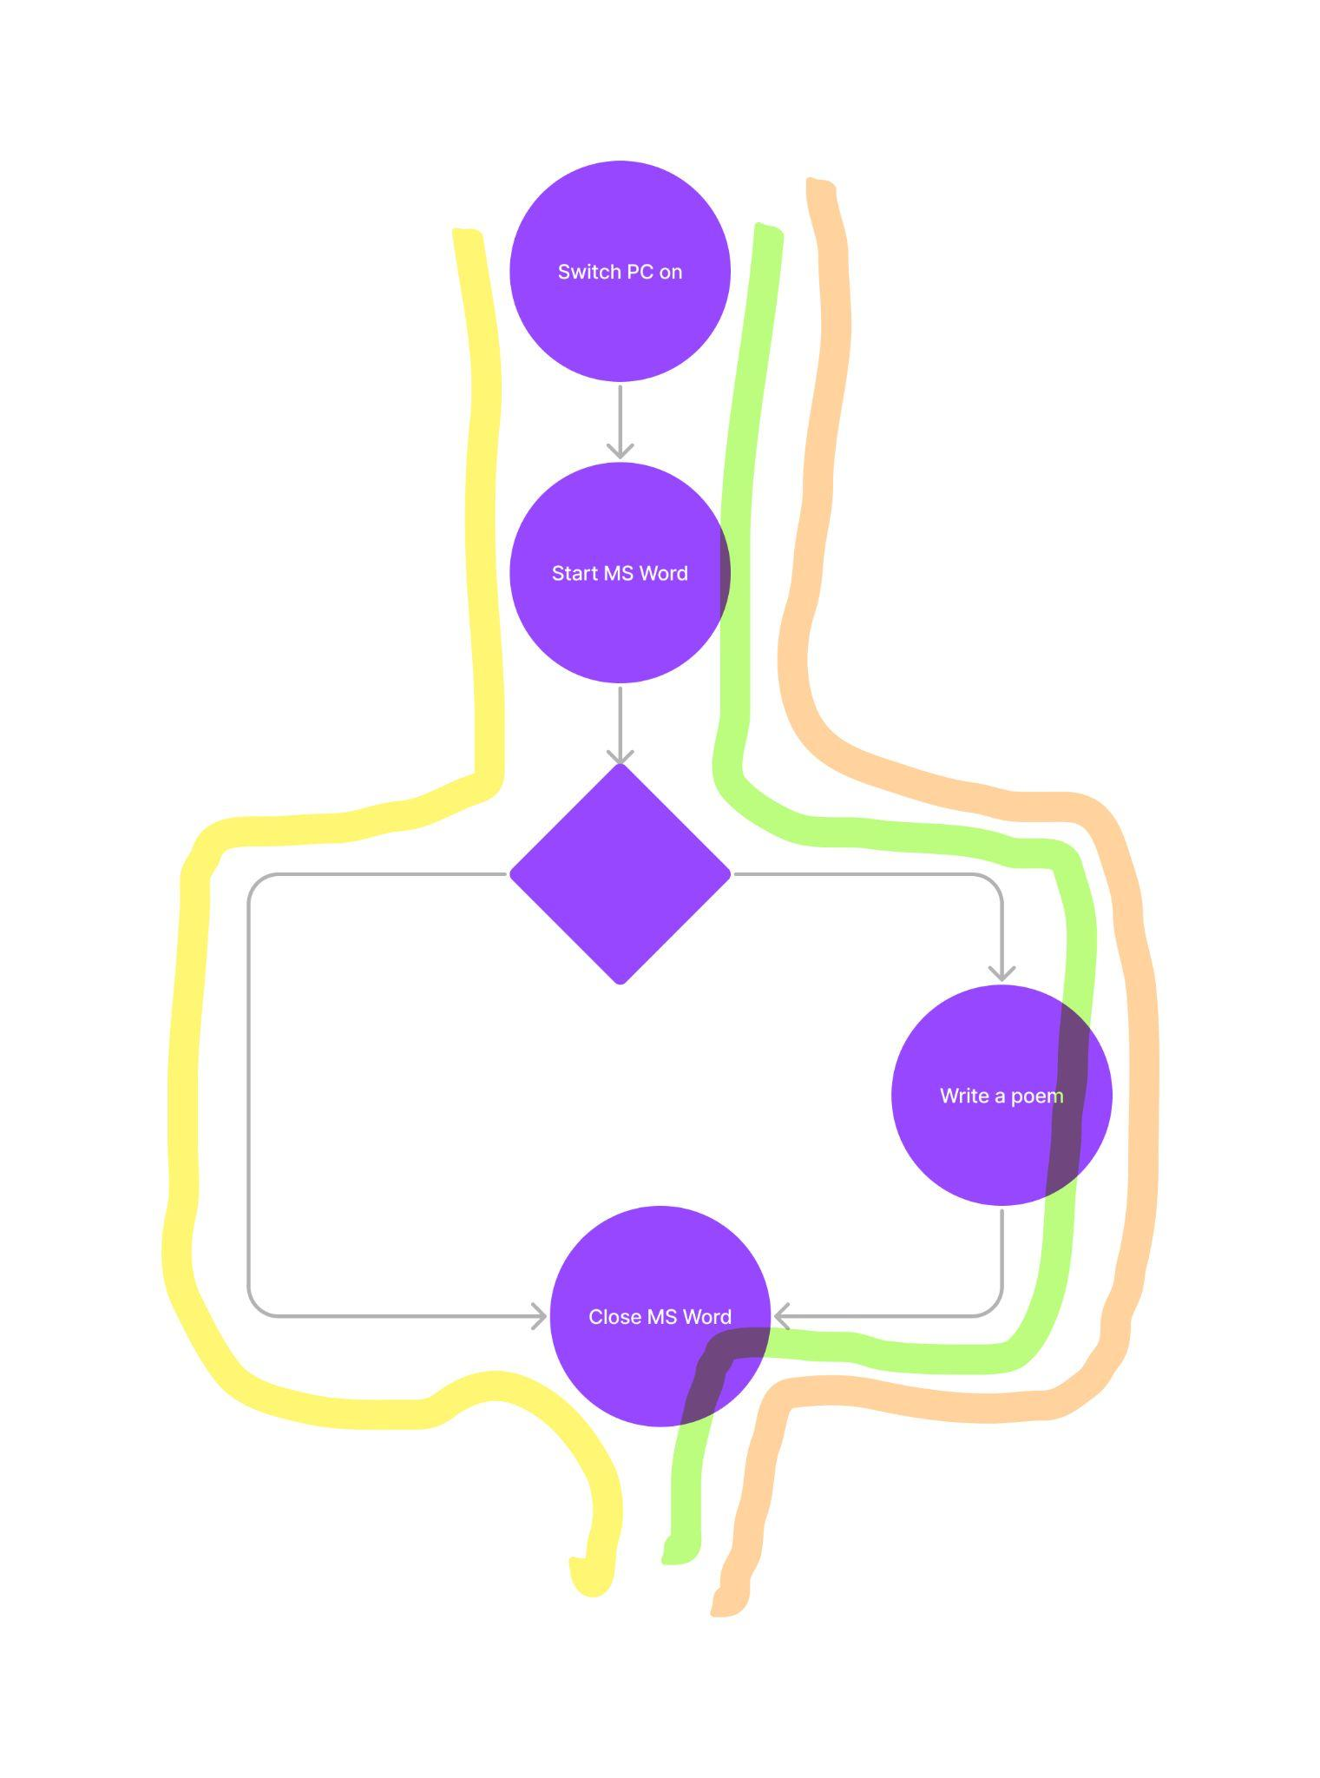
2. Є псевдокод: Switch PC on -> Start MS Word -> IF MS Word starts THEN -> Write a poem -> Close MS Word. Скільки тест кейсів знадобиться, щоб перевірити його функціонал? a. 1 – для покриття операторів, 2 – для покриття рішень b. 1 – для покриття операторів, 1 – для покриття рішень c. 2 – для покриття операторів, 2 – для покриття рішень d. 2 – для покриття операторів, 1 – для покриття рішень
Відповідь: a. 1 – для покриття операторів, 2 – для покриття рішень +

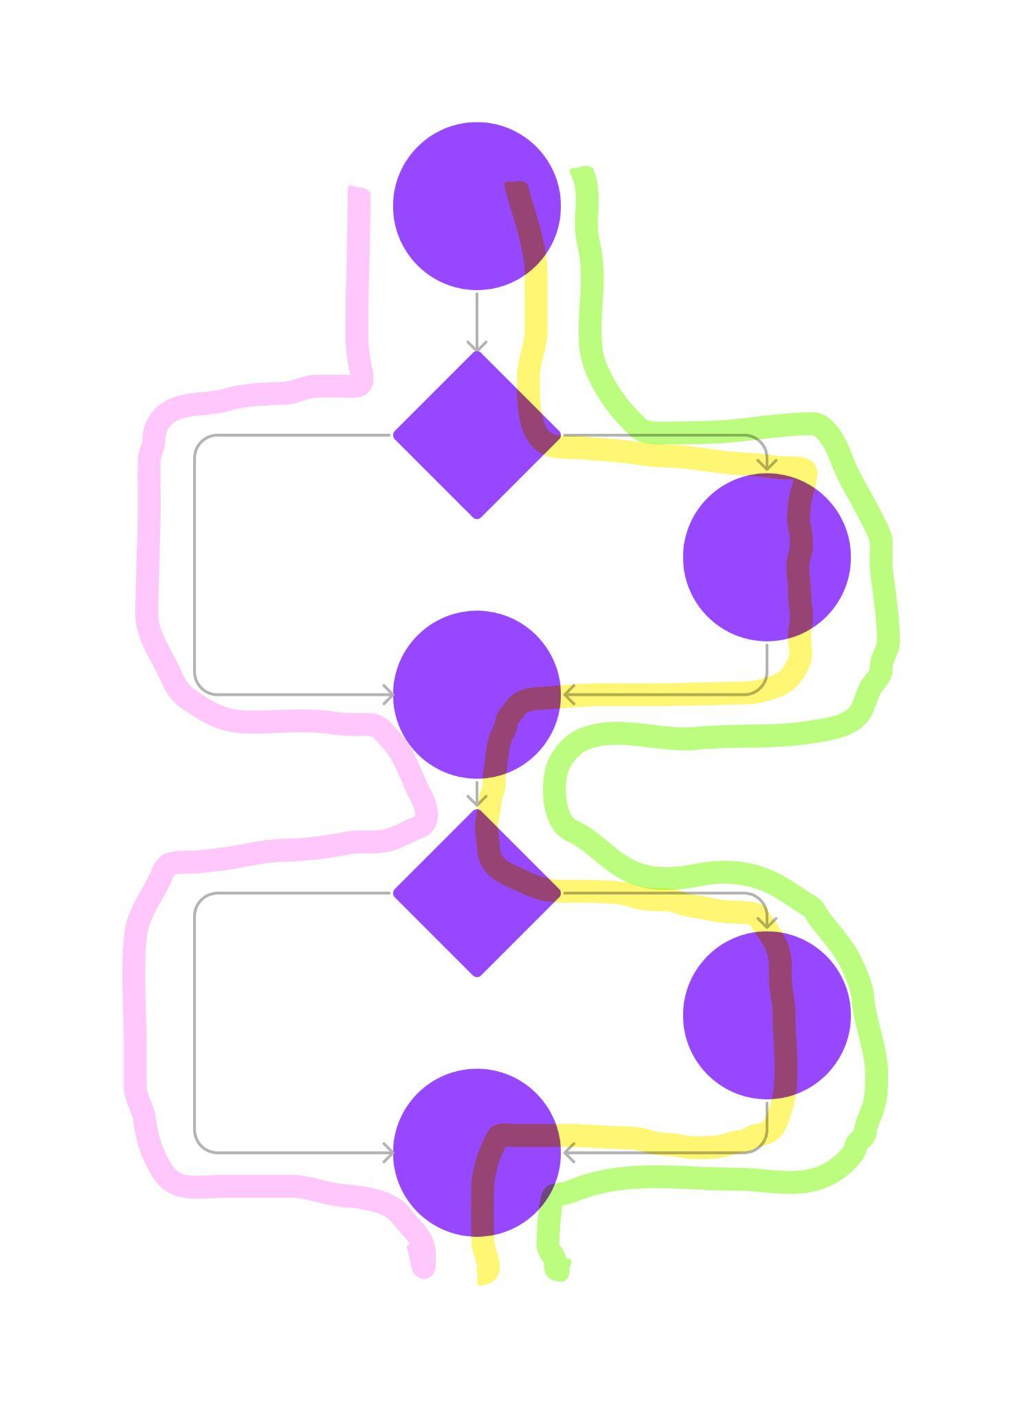
3. Input A, B If A<B Print (B ‘is greater than’ A) Else Print (A ‘is greater or equal to’ B) End Тут немає варіантів відповіді просто пишете яке SC і DC для даного псевдокоду.
Відповідь: SC=1, DC=2 -
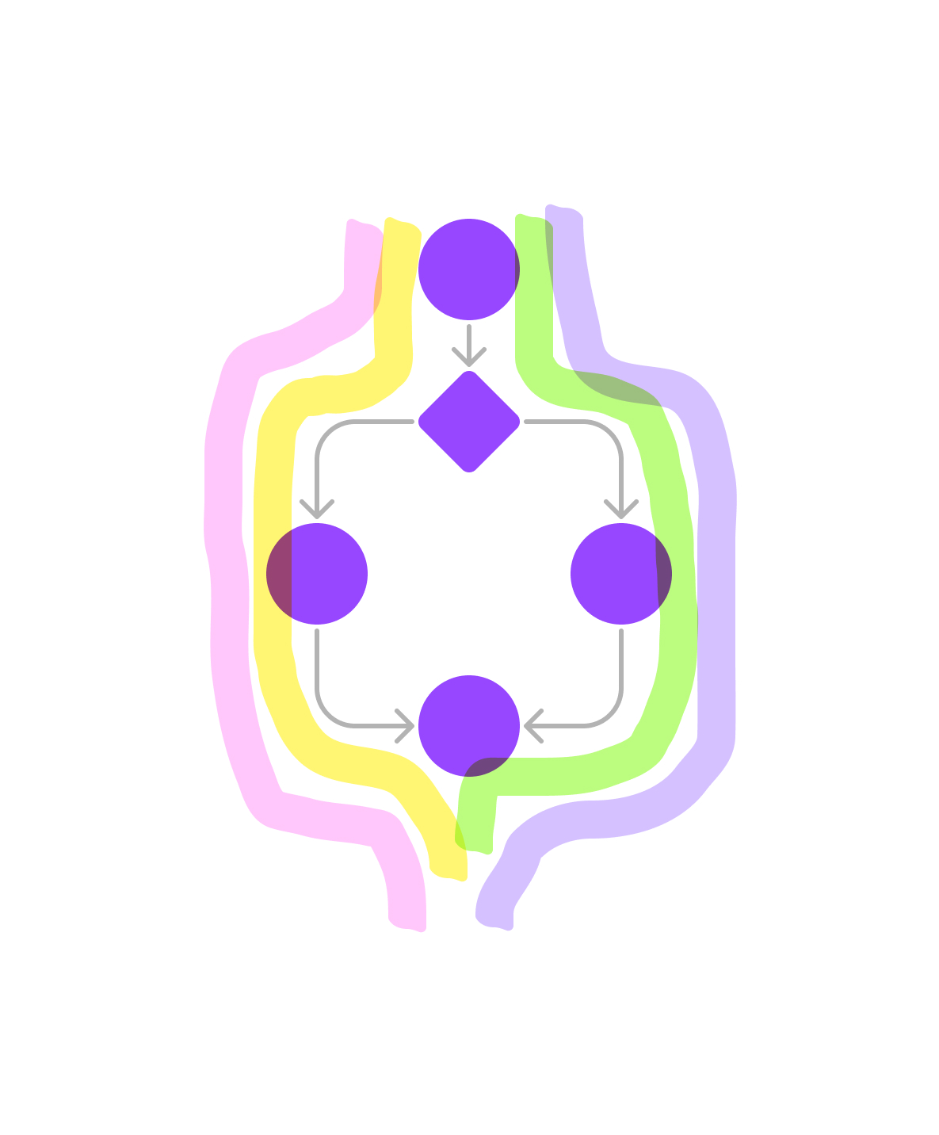
Виправлення:
Відповідь: SC=2, DC=2 +

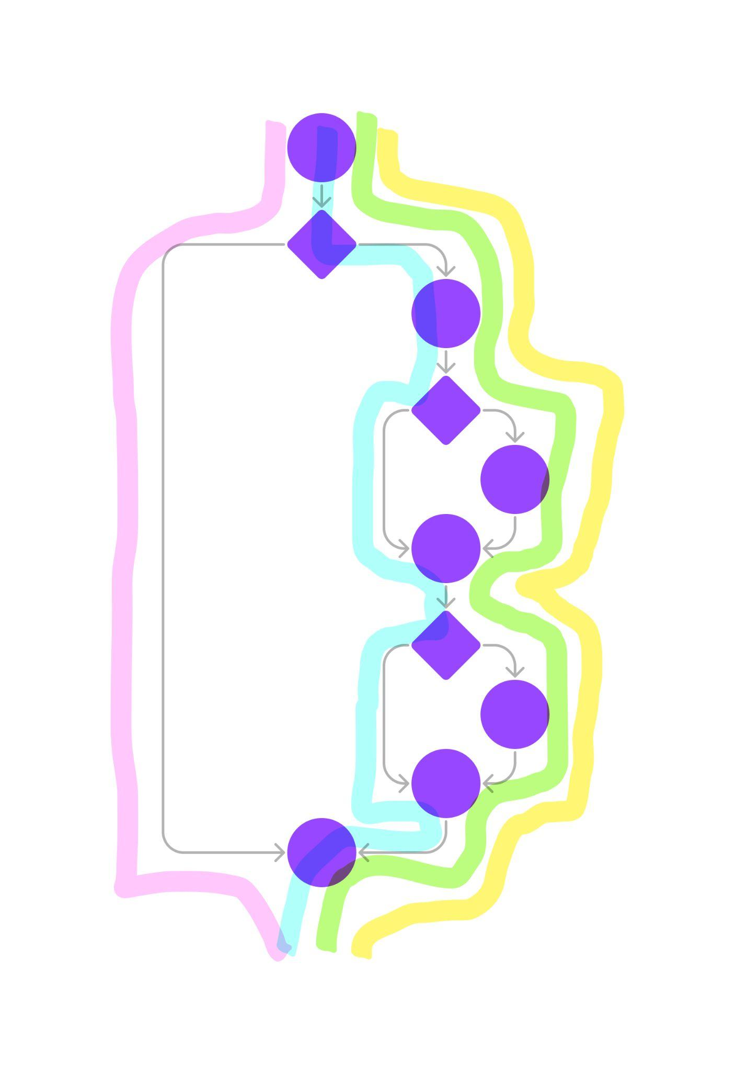
Програма максимум:
Продовжуємо розвивати стартап для застосунку, який дозволяє обмінюватися фотографіями котиків. Є алгоритм: Запитай, якого улюбленця має користувач. Якщо користувач відповість, що має кота, то запитай, яка порода його улюбленця: «короткошерста чи довгошерста?» Якщо клієнт відповість «довгошерста», то запитай: «ви бажаєте отримати контакти найближчого грумера?» Якщо клієнт відповість «так», то скажи: «Надайте адресу найближчої котячої перукарні» Інакше Скажи: «Запропонуй магазин з товарами по догляду за шерстю» Закінчити Інакше Скажи «Запропонуй обрати магазин із зоотоварами» Закінчити Якщо клієнт не має кота Скажи “Коли вирішите завести кота – приходьте” Закінчити Завдання: 1. Намалюй схему алгоритму (в інструменті на вибір, наприклад, у вбудованому Google Docs редакторі, figjam чи miro) 2. Який потрібен мінімальний набір тест-кейсів, щоб переконатися, що всі запитання були поставлені, всі комбінації були пройдені та всі відповіді були отримані?
Відповідь: SC=1, DC=3 -

Виправлення:
Відповідь: SC=1 - , DC=4 + (не всі стейтменти є на схемі, розберемо задачу на уроці)

